상품제안서
[피에르가르뎅] 배색포인트 남성 가죽장갑 | 상품코드: S20490

 |  |  |  |  |  |  | 02-713-8555 | www.synergygift.co.kr
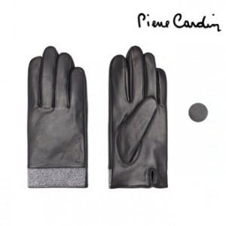

【상세/제작정보】

【인쇄/포장옵션】 | 스티커 / 포장불가능

【공급단가】 | 수량 | 30~ | 100~ | 300~ | 500~ | 1,000~
*VAT별도 | 단가 | 24,300원 | 23,400원 | 22,500원 | 21,600원 | 21,060원

【상품 URL】 | https://www.synergygift.co.kr:443/src/goods_detail.php?gdno=20490

